Data
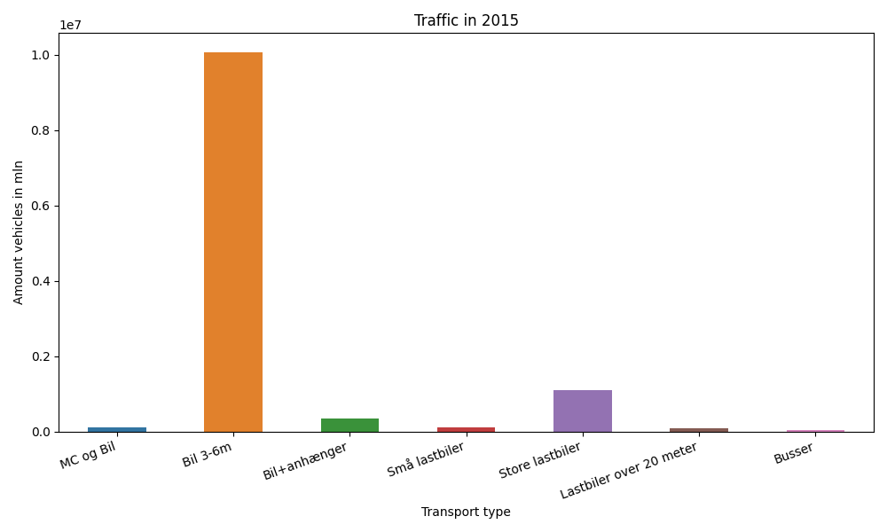
År | Måned | MC og Bil | Bil 3-6m | Bil+anhænger | Små lastbiler | Store lastbiler | Lastbiler over 20 meter | Busser | Total
2015 | 12 | 5920 | 805060 | 16691 | 7700 | 86459 | 7215 | 3274 | 932319
2015 | 11 | 7372 | 794829 | 19735 | 9011 | 93908 | 7842 | 3539 | 936236
2015 | 10 | 9201 | 880575 | 26940 | 9778 | 96082 | 7973 | 3454 | 1034003
2015 | 9 | 11079 | 862832 | 30110 | 10389 | 97146 | 7970 | 3736 | 1023262
2015 | 8 | 16962 | 997753 | 49333 | 11547 | 92473 | 7118 | 4159 | 1179345
2015 | 7 | 12832 | 968516 | 62705 | 12231 | 90897 | 6840 | 3475 | 1157496
2015 | 6 | 13176 | 920095 | 38778 | 11369 | 100192 | 7240 | 3635 | 1094485
2015 | 5 | 11235 | 933461 | 32400 | 9277 | 89693 | 6803 | 3518 | 1086387
2015 | 4 | 9547 | 833887 | 26535 | 8678 | 90638 | 6729 | 4875 | 980889
2015 | 3 | 6866 | 788519 | 21663 | 9468 | 100156 | 7798 | 2685 | 937155
2015 | 2 | 4704 | 653114 | 16945 | 7525 | 82678 | 6381 | 1940 | 773287
2015 | 1 | 4958 | 626989 | 15316 | 7701 | 85067 | 6271 | 1909 | 748211

